Putaran 1
ALGORITMA AES

Plaintext | EmerofRebornAES |  |  |  |  |  |  |  |  |  |  |  |  | Anggota Kelompok
Kunci | AlgoritmaAES |  |  |  |  |  |  |  |  |  |  |  |  | 1. Abi Rahmawan (V3921001)
Algoritma | AES 128 bit -> 16 byte |  |  |  |  |  |  |  |  |  |  |  |  | 2. Cintia Dwi C (V3921005)
 |  |  |  |  |  |  |  |  |  |  |  |  |  | 3. Desti Nur FR (V3921006)
 | E | o | b | A |  | A | r | a | null |  |  |  |  | 4. Eliya Dwi M (V3921009)
 | m | f | o | E |  | l | i | A | null
 | e | R | r | S |  | g | t | E | null |  |  |  |  | Kelas : TID
 | r | e | n | null |  | o | m | S | null

 |  | Konversi Teks Ke Hexadecimal

 | 45 | 6F | 62 | 41 |  | 41 | 72 | 61 | 0
 | 6D | 66 | 30 | 45 |  | 6C | 69 | 41 | 0
 | 65 | 52 | 72 | 53 |  | 67 | 74 | 45 | 0
 | 72 | 65 | 6E | 0 |  | 6F | 6D | 53 | 0

 | Konversi HExaDecimal ke Biner

 | 01000101 | 01101111 | 01100010 | 01000001 |  | 01000001 | 01110010 | 01100001 | 00000000
 | 01101101 | 01100110 | 00110000 | 01000101 |  | 01101100 | 01101001 | 01000001 | 00000000
 | 01100101 | 01010010 | 01110010 | 01010011 |  | 01100111 | 01110100 | 01000101 | 00000000
 | 01110010 | 01100101 | 01101110 | 00000000 |  | 01101111 | 01101101 | 01010011 | 00000000

 | Initial Round XoR

 | 01000101 | XoR | 01000001 |  | 00000100 |  | 01100010 | XoR | 01100001 |  | 00000011 |  | Hasil | 00000100 | 00011101 | 00000011 | 01000001 | 0 | 0 | FALSE
 | 01101101 | XoR | 01101100 |  | 00000001 |  | 00110000 | XoR | 01000001 |  | 01110001 |  |  | 00000001 | 00001111 | 01110001 | 01000101 | 0 | 1 | TRUE
 | 01100101 | XoR | 01100111 |  | 00000010 |  | 01110010 | XoR | 01000101 |  | 00110111 |  |  | 00000010 | 00100110 | 00110111 | 01010011 | 1 | 0 | TRUE
 | 01110010 | XoR | 01101111 |  | 00011101 |  | 01101110 | XoR | 01010011 |  | 00111101 |  |  | 00011101 | 00001000 | 00111101 | 00000000 | 1 | 1 | FALSE

 | 01101111 | XoR | 01110010 |  | 00011101 |  | 01000001 | XoR | 00000000 |  | 01000001 |  | Hasil Hexa | 4 | 1D | 3 | 41
 | 01100110 | XoR | 01101001 |  | 00001111 |  | 01000101 | XoR | 00000000 |  | 01000101 |  |  | 1 | F | 71 | 45 | 01000101 | XoR | 01000001 | = | 228 | 11100100
 | 01010010 | XoR | 01110100 |  | 00100110 |  | 01010011 | XoR | 00000000 |  | 01010011 |  |  | 2 | 26 | 37 | 53 | 01101101 | XoR | 01101100 | = | 1 | 00000001
 | 01100101 | XoR | 01101101 |  | 00001000 |  | 00000000 | XoR | 00000000 |  | 00000000 |  |  | 1D | 8 | 3D | 0 | 01100101 | XoR | 01100111 | = | 10 | 00001010
 |  |  |  |  |  |  |  |  |  |  |  |  |  |  |  |  |  | 01110010 | XoR | 01101111 | = | 8909 | #NUM!
 | Hasil XoR |  |  |  |  |  |  |  |  | Tabel S -BOX
 | 4 | 1D | 3 | 41 |  |  |  |  | 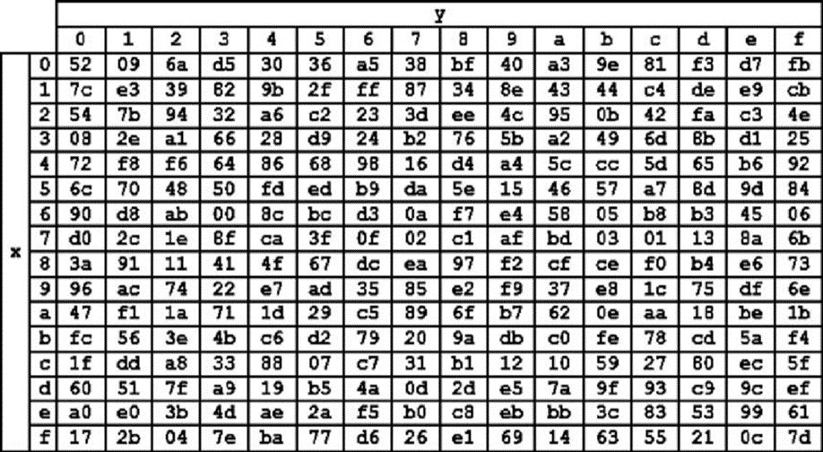
 | 1 | F | 71 | 45
 | 2 | 26 | 37 | 53
 | 1D | 8 | 3D | 0

 | Proses Sub-bytes menggunakan tabel S-Box

 | 30 | DE | D5 | F8
 | 9 | FB | 2C | 68
 | 6A | 23 | B2 | 50
 | DE | BF | 8B | 52

 |  | Proses Shift Rows

 | 30 | DE | D5 | F8 | Baris 1 Tidak digeser
 | 9 | FB | 2C | 68 | Geser 1
 | 6A | 23 | B2 | 50 | Geser 2
 | DE | BF | 8B | 52 | Geser 3

 |  | Hasil Shift Rows

 | 30 | DE | D5 | F8
 | FB | 2C | 68 | 9
 | B2 | 50 | 6A | 23
 | 52 | DE | BF | 8B

 | Proses Mix Column

 | 02 | 03 | 01 | 01 |  | 30 | DE | D5 | F8
 | 01 | 02 | 03 | 01 | * | FB | 2C | 68 | 9
 | 01 | 01 | 02 | 03 |  | B2 | 50 | 6A | 23
 | 03 | 01 | 01 | 02 |  | 52 | DE | BF | 8B

 |  |  |  |  |  |  |  |  |  |  | https://www.fendiali.net/kalkulator/biner
 | 00000010 | 00000011 | 00000001 | 00000001 |  | 00110000 | 11011110 | 11010101 | 11111000 |  | 00110010 | 11011101 | 11010100 | 11111001
 | 00000001 | 00000010 | 00000011 | 00000001 | * | 11111011 | 00101100 | 01101000 | 00001001 | = | 11111010 | 00101110 | 01101011 | 00001000
 | 00000001 | 00000001 | 00000010 | 00000011 |  | 10110010 | 01010000 | 01101010 | 00100011 |  | 10110010 | 01010001 | 01101000 | 00100000
 | 00000011 | 00000001 | 00000001 | 00000010 |  | 01010010 | 11011110 | 10111111 | 10001011 |  | 01010001 | 11011111 | 10111110 | 10001001

 | Konversi Hexa

 | 32 | DD | D4 | F9
 | FA | 2E | 6B | 8
 | B2 | 51 | 68 | 20
 | 51 | DF | BE | 89

 | Hasil putaran pertama adalah
 | 32 FA B2 51 | DD 2E 51 DF | D4 6B 68 BE | F9 8 20 89

